Stage1
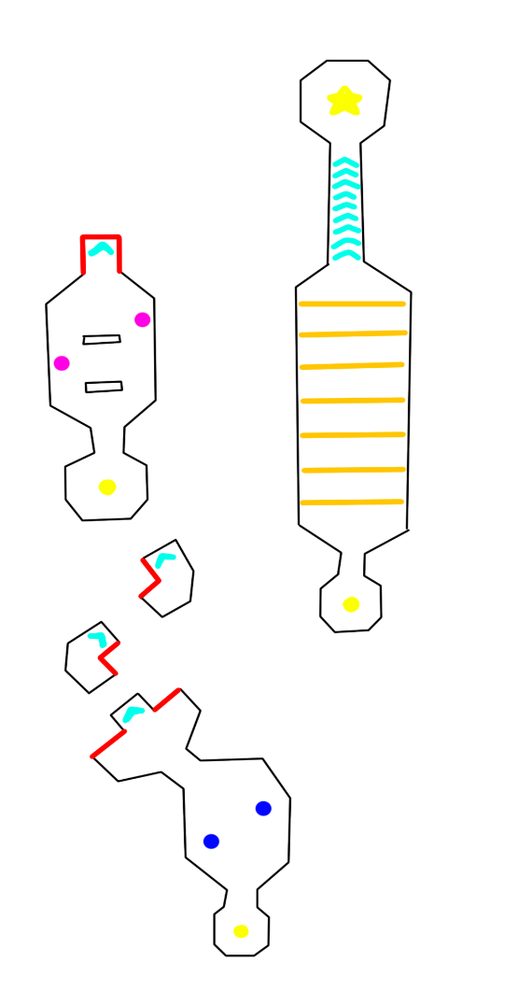
難易度 | 想定プレイ時間 | 登場ギミック | 個数

簡単 | 3分 | バンパー | 3
 |  | レーザー砲 | 2
 |  | 加速板 | 5
 |  | ガードレールの無い場所 | 5
 |  | リスポーン地点・チェックポイント | 3

Stage2

難易度 | 想定プレイ時間 | 登場ギミック | 個数

普通 | 5分 | バンパー | 3
 |  | レーザー砲 | 2
 |  | 加速板 | 5
 |  | ガードレールの無い場所 | 5
 |  | リスポーン地点・チェックポイント | 3

